SpringBoot跨域访问
当frontend和backend部署在不同域，端口，或者协议上面的时候。Frontend通过ajax访问backend的时候会报如下的Javascript错误
Failed to load http://localhost:8080/hello: Response to preflight request doesn't pass access control check: No 'Access-Control-Allow-Origin' header is present on the requested resource. Origin 'http://localhost:8081' is therefore not allowed access. The response had HTTP status code 403
比如，frontend发布在localhost:8081. 通过ajax访问部署在localhost：8080的webapi。就出现上面的错误。

在跨域访问中有两种类型的Request
一种简称为simple request。这种request无需任何设置就可以跨域访问
一种称为preflight request。这种request需要服务器端做一些设置
frontend往backend发送的ajax请求属于 preflight request

preflight 类型的request的流程如下图
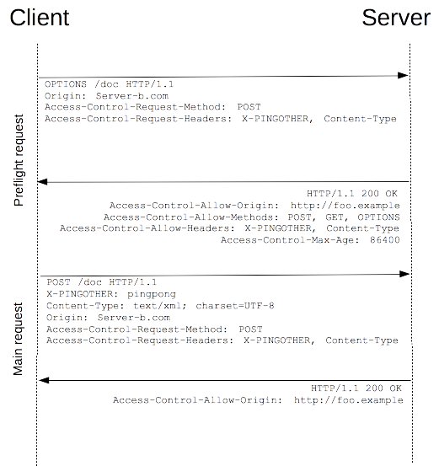

在跨域发送ajax请求的时候，会先发送一个Method为OPTIONS的请求。
服务器端需要配置返回该服务器允许的访问元，Method，header等。
如果真正要发的request符合上述的内容，浏览器将会发送真正的request。
如果不符合上述要求，将会报出最上面的错误。

在SpringBoot中，下面的设置用来为跨域访问的preflight返回信息

@Configuration
public class CorsConfiguration {

@Bean
public FilterRegistrationBean<CorsFilter> corsFilter() {
UrlBasedCorsConfigurationSource source = new UrlBasedCorsConfigurationSource();
org.springframework.web.cors.CorsConfiguration config = new org.springframework.web.cors.CorsConfiguration();

config.addAllowedOrigin("http://localhost:8081");
config.addAllowedHeader("content-type");
config.addAllowedHeader("Authorization");
config.addAllowedMethod(HttpMethod.GET.name());
config.addAllowedMethod(HttpMethod.OPTIONS.name());

source.registerCorsConfiguration("/**", config);
FilterRegistrationBean<CorsFilter> bean = new FilterRegistrationBean<CorsFilter>(new CorsFilter(source));
bean.setOrder(0);
return bean;
}

}

SpringBoot redirect时候的URL
问题
 | 在负载均衡后面的服务在redirect到Login画面的时候，浏览器出现了下面的错误
 | Mixed Content: The page at 'https://dev-mgt.dcm-hokenshidou.jp/mng/topContent#' was loaded over HTTPS, but requested an insecure resource 'http://dev-mgt.dcm-hokenshidou.jp/teacher'. This request has been blocked; the content must be served over HTTPS.

 | 在负载均衡前访问的URL是https的，而redirect后的URL是http的。

 | 在Tomcat下不会出现，但在SpringBoot以Jar方式启动的时候会出上面的错误。

 | tomcat
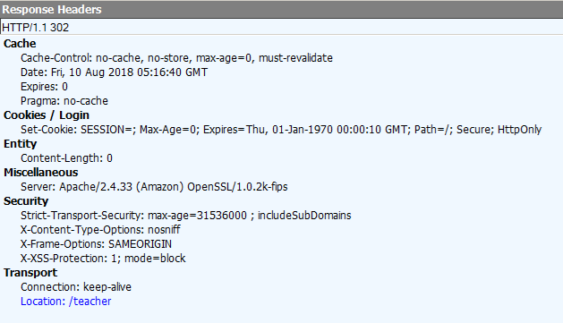

 | Spring boot jar
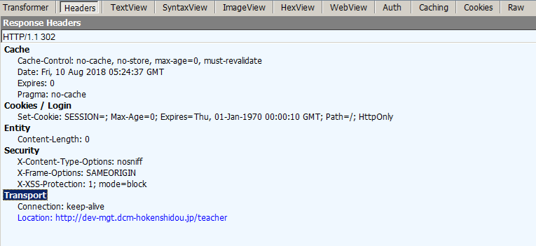

原因 | Tomcat在8.0.30 后加了一个配置，默认以相对路径的方式做redirect 所以不会出错
 | As per RFC7231 (HTTP/1.1), allow HTTP/1.1 and later redirects to use relative URIs. This is controlled by a new attribute useRelativeRedirects on the Context and defaults to true.
 | 如果不想要默认配置可以按下面这个改。
 | context.xml
 | (省略)
 | <Context useRelativeRedirects="false">
 | (省略)
 | </Context>

 | 而Spring Boot在以Jar方式启动的时候好像并没有利用这个配置，而是另外有一个配置

对策
 | 需要在在application.properties里设置
 | server.tomcat.use-relative-redirects=true

